상품제안서
위드 미니슬림 트라이탄 보틀 300ml | 상품코드: S12312

 |  |  |  |  |  |  | 02-713-8555 | www.synergygift.co.kr
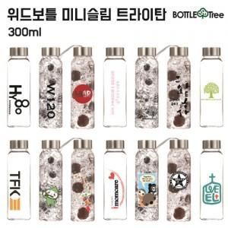

【상세/제작정보】 | <p><span style="font-size: 14pt;">* 택배비 별도 상품입니다.&nbsp;</span></p><p>&nbsp;</p>

【인쇄/포장옵션】 | 실크 / 포장지포장

【공급단가】 | 수량 | 100~ | 500~ | 1,000~ | 3,000~ | 5,000~
*VAT별도 | 단가 | 2,600원 | 2,560원 | 2,500원 | 2,400원 | 2,300원

【상품 URL】 | https://www.synergygift.co.kr:443/src/goods_detail.php?gdno=17318

